Ejercicio Método Gibson y Brown
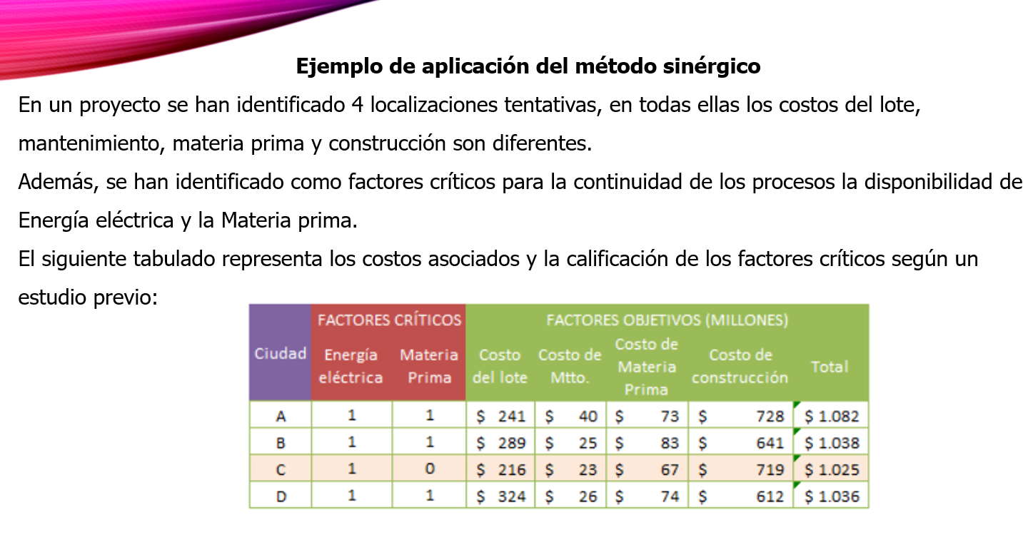
 | FACTORES CRITICOS |  | FACTORES OBJETIVOS
CUIDAD | ENERGÍA ELÉCTRICA | MATERIA PRIMA | COSTO DE LOTE | COSTO DE Mtto | COSTO DE MATERIA PRIMA | COSTO DE CONST. | TOTAL | FACTOR OBJETIVO
A | 1 | 1 | $241 | $40 | $73 | $728 | $1,082 | 0.24140591849
B | 1 | 1 | $289 | $25 | $83 | $641 | $1,038 | 0.25163892467
C | 1 | 0 | $216 | $23 | $67 | $719 | $1,025 | 0.25483044274
D | 1 | 1 | $324 | $26 | $74 | $612 | $1,036 | 0.2521247141
 |  |  |  |  |  |  |  | 1

 | FACTORES CRITICOS
CUIDAD | ENERGÍA ELÉCTRICA | MATERIA PRIMA | VALOR BINARIO |  | FACTOR BINARIO | INFORMACIÓN
A | 1 | 1 | 1 |  | 0 | Cuando es factor crítico sin factibilidad en la ubicación
B | 1 | 1 | 1 |  | 1 | Cuando el factor crítico con factibilidad en la ubicación
C | 1 | 0 | 0
D | 1 | 1 | 1
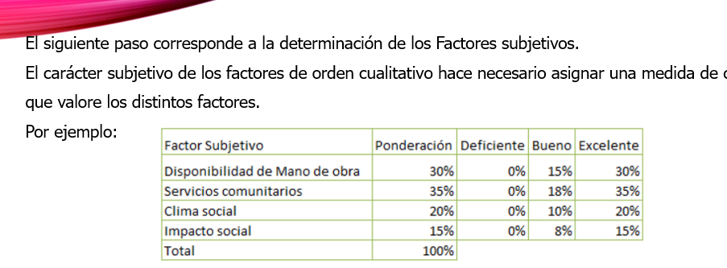
 | FACTOR SUBJETIVO |  | PONDERACIÓN % | DEFICIENTE | BUENO | EXCELENTE
 | DISPONIBILIDAD DE MO |  | 30% | 0% | 15% | 30%
 | SERVICIOS COMUNITARIOS |  | 35% | 0% | 18% | 35%
 | CLIMA SOCIAL |  | 20% | 0% | 10% | 20%
 | IMPACTO SOCIAL |  | 15% | 0% | 8% | 15%
 | TOTAL |  | 100%

 | FACTOR SUBJETIVO |  | PONDERACIÓN % | CIUDAD A | CIUDAD B | CIUDAD C | CIUDAD D | IL
 | DISPONIBILIDAD DE MO |  | 30% | 15% | 15% | 30% | 15% | 0.2991
 | SERVICIOS COMUNITARIOS |  | 35% | 18% | 18% | 18% | 18% | 0.3033
 | CLIMA SOCIAL |  | 20% | 20% | 10% | 20% | 10% | 0.0000
 | IMPACTO SOCIAL |  | 15% | 0% | 8% | 15% | 15% | 0.3177
 | TOTAL |  | 100% | 53% | 51% | 83% | 58%

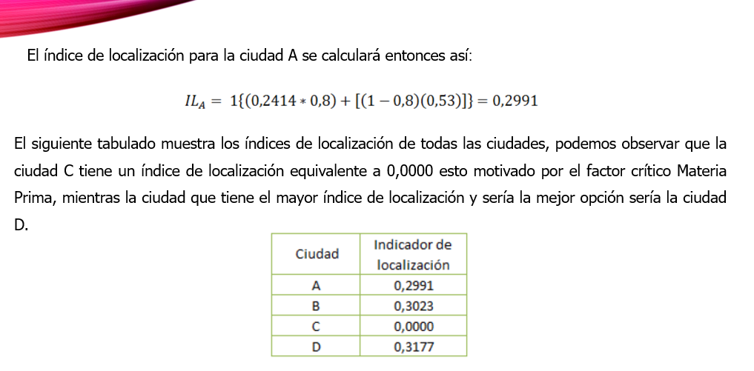
El siguiente paso corresponde a la combinación de los factores críticos, objetivos y subjetivos mediante la fórmula del algoritmo sinérgico:
Donde alfa equivale al nivel de confiabilidad, en nuestro ejemplo será del 80%, es decir que alfa equivale a 0,8.

Ejercicio 2 Método Centro de Gr
 | CORDENADAS |  | VI
UBICACIONES | X | Y | VOLUMEN DE PRODUCTOS | DIX * Vi | DIY * Vi
PENCO | 63.2 | 5.2 | 6300 | 398160 | 32760
TOMÉ | 28.1 | 4.8 | 3500 | 98350 | 16800 | CX= | 51.891235758
DICHATO | 36.2 | 2.6 | 450 | 16290 | 1170
COELEMU | 78.5 | 3.8 | 830 | 65155 | 3154 | CY= | 4.948115688
RAFAEL | 42.8 | 7.8 | 330 | 14124 | 2574
SUMATORIAS |  |  | 11410 | 592079 | 56458
 |  |  |  | Cx | Cy
 |  |  |  | 51.891235758 | 4.948115688

UBICACIONES | X | Y
PENCO | 63.20 | 5.20
TOMÉ | 28.10 | 4.80
DICHATO | 36.20 | 2.60
COELEMU | 78.50 | 3.80
RAFAEL | 42.80 | 7.80
COORDENADA | 51.89 | 4.95

